关系图
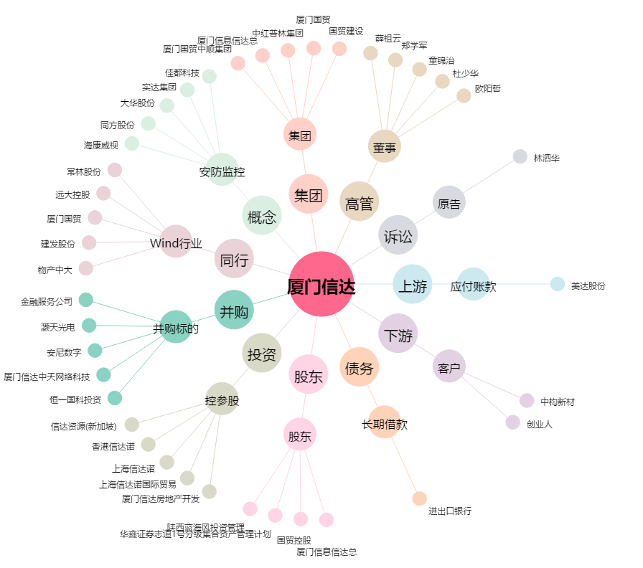
厦门信达[000701.SZ] - 关系概览图

